关系图
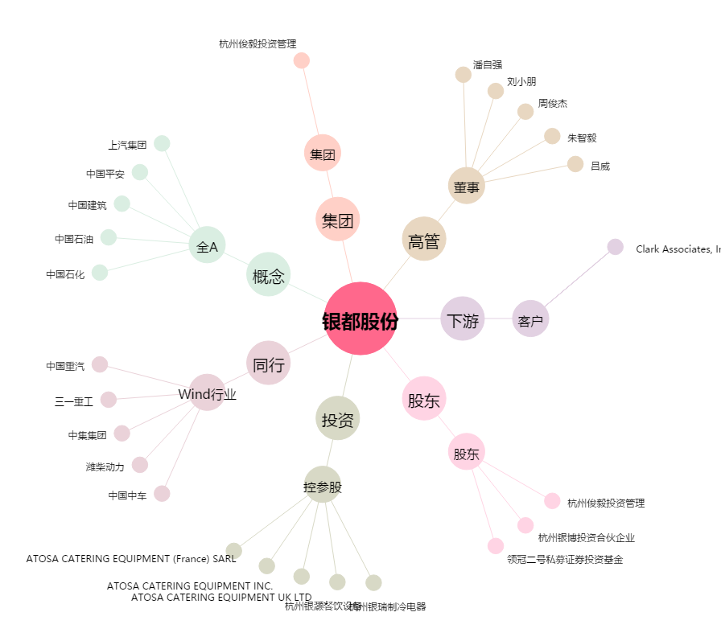
银都股份[603277.SH] - 关系概览图

